Resultados
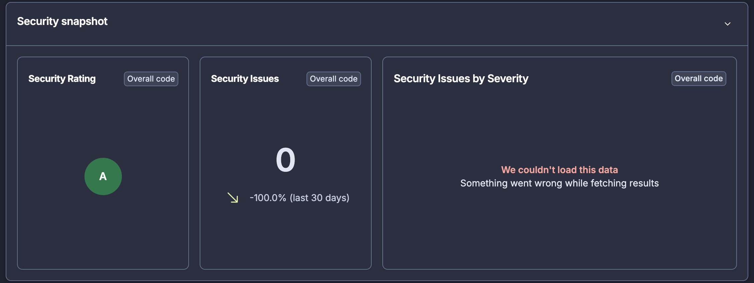
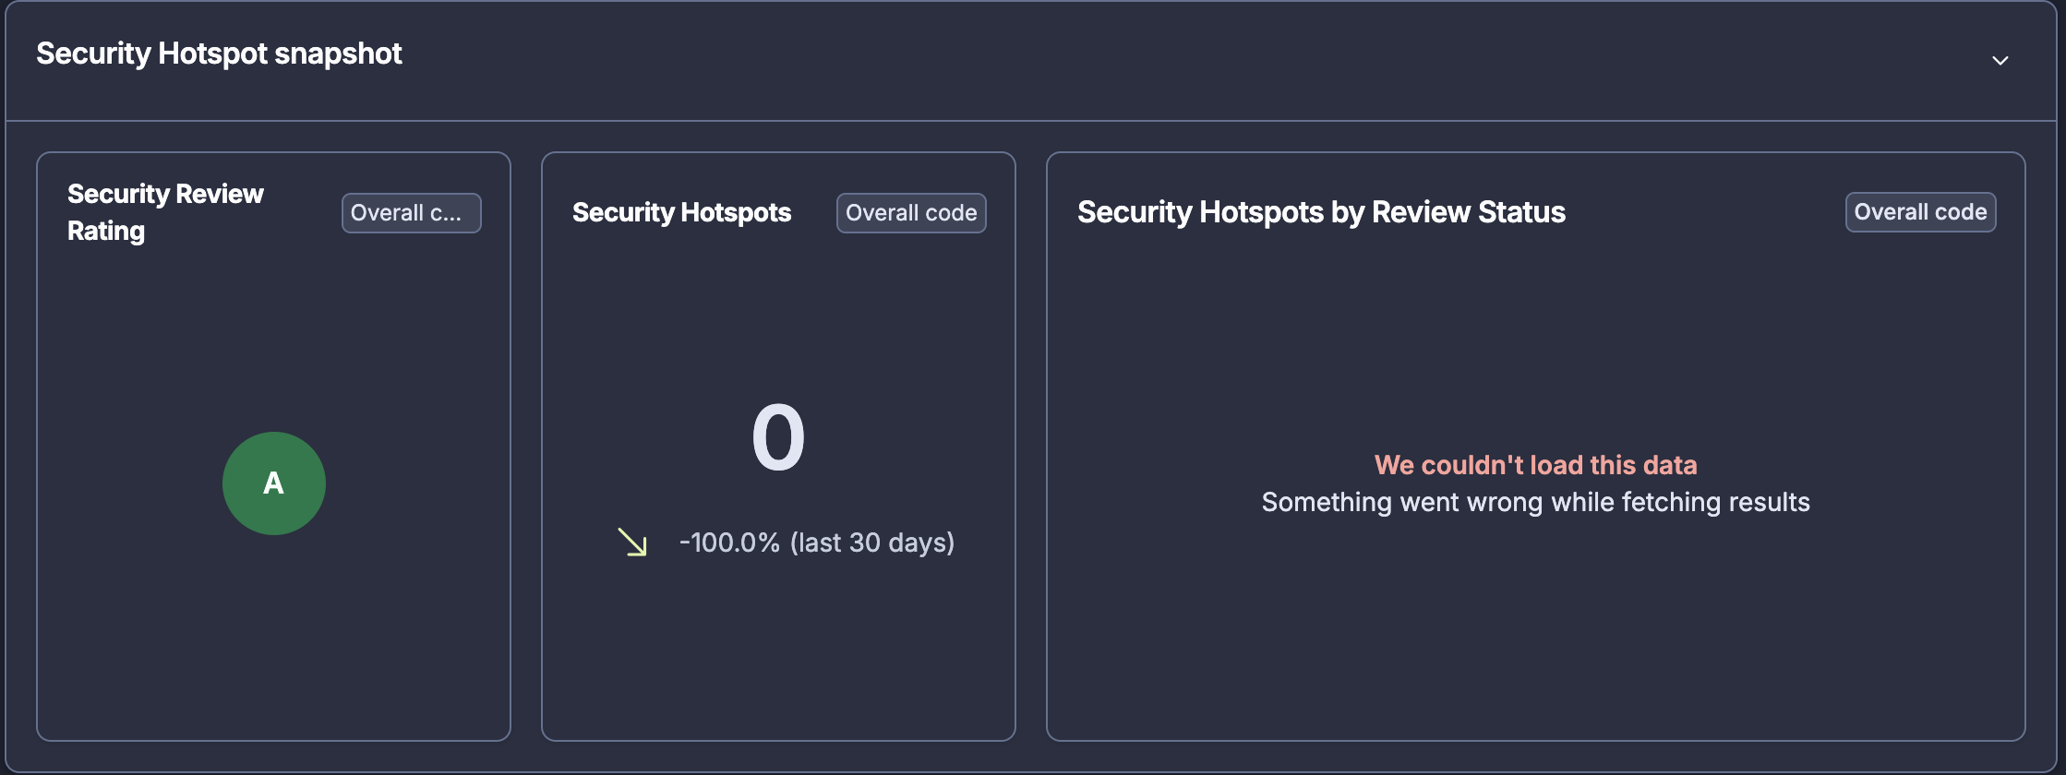

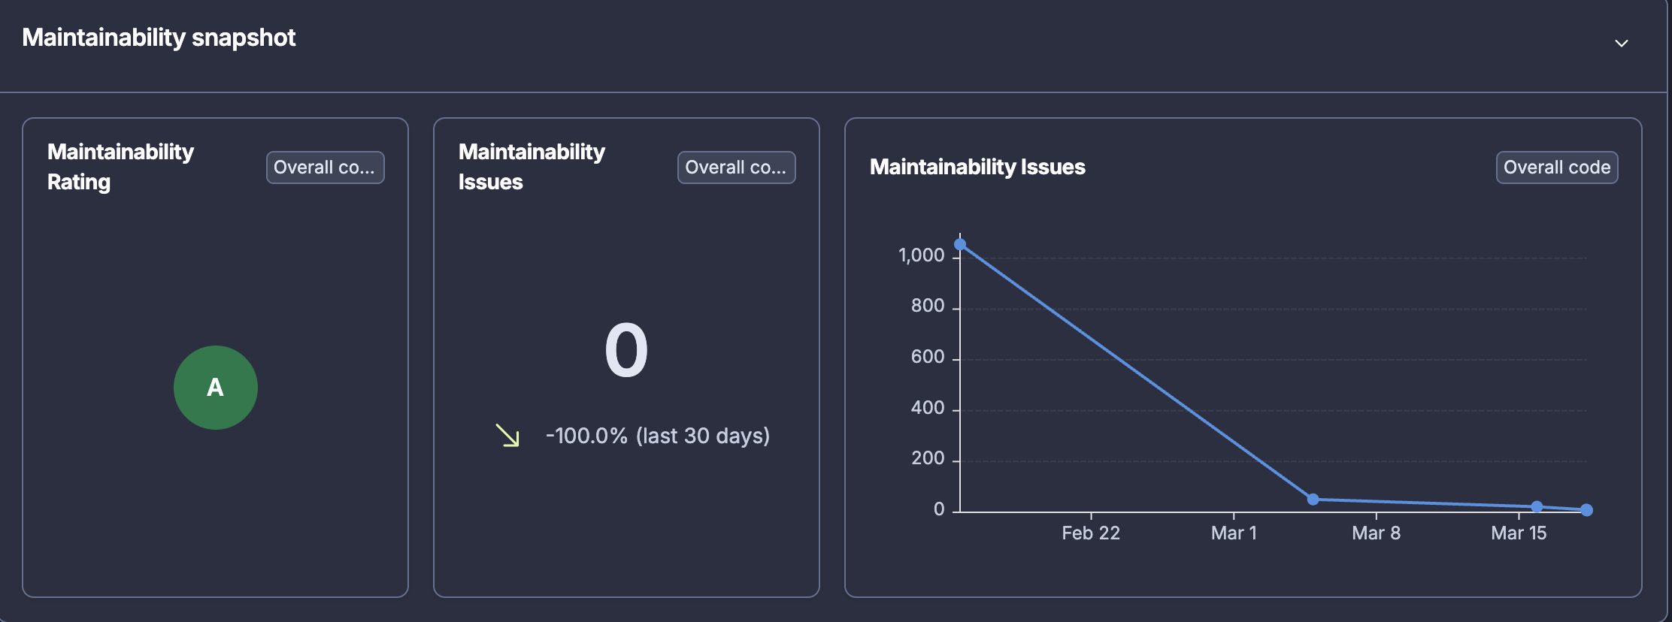
Proyecto: | FlightHours — Análisis Estático de Código (SonarCloud)
Descripción: | Durante la fase de construcción del proyecto FlightHours, se implementó un proceso de análisis estático de código utilizando SonarCloud como herramienta principal. Se analizaron tanto el Backend (Go) como el Frontend (Flutter/Dart) para garantizar la calidad, seguridad y mantenibilidad del código. El análisis se ejecuta automáticamente en CI/CD (GitHub Actions) para el backend y manualmente para el frontend.

Resultados del Análisis Estático
Métrica | Descripción | Backend (Go) | Frontend (Flutter) | Umbral / Quality Gate
Quality Gate | Evaluación general del proyecto que determina si cumple con los estándares mínimos de calidad definidos. Un Quality Gate 'Passed' indica que todas las condiciones se cumplen. | Passed (todas las condiciones) | Passed (todas las condiciones) | Todas las condiciones deben cumplirse
Cobertura de Código (%) | Porcentaje de líneas de código ejecutadas durante las pruebas unitarias. Indica qué tan bien las pruebas cubren el código fuente del proyecto. | 84.8% | 0.0% (sin configurar en SonarCloud) 80.0% (verificado localmente con lcov) | ≥ 80% (objetivo del proyecto)
Líneas de Código (ncloc) | Número total de líneas de código fuente sin contar comentarios ni líneas en blanco. Mide el tamaño real del proyecto. | ~24,000 (SonarCloud) ~23,000 (fuente local) | ~1,200 (SonarCloud) ~30,300 (fuente local) | Informativo (sin umbral)
Líneas de Tests | Número total de líneas dedicadas a pruebas unitarias. Un ratio alto test/código indica buena cultura de testing. | ~37,900 líneas 95+ archivos test Ratio: 1.59x | ~23,400 líneas 68+ archivos test Ratio: 0.77x | Informativo (ratio ≥ 1.0 ideal)
Bugs (Reliability) | Defectos en el código que representan algo incorrecto en la lógica o comportamiento del programa. Los bugs pueden causar fallos en tiempo de ejecución. | 0 issues (Rating A) 8 marcados como False Positive (BeginTx: rollback en caller) | 0 issues (Rating A) | 0 bugs (Rating A)
Vulnerabilidades (Security) | Debilidades de seguridad en el código que podrían ser explotadas por atacantes. Incluye inyección SQL, XSS, exposición de datos sensibles, etc. | 0 issues (Rating A) | 0 issues (Rating A) | 0 vulnerabilidades (Rating A)
Security Hotspots | Fragmentos de código que requieren revisión manual de seguridad. No necesariamente son vulnerabilidades, pero podrían serlo dependiendo del contexto. | 0 hotspots 100% revisados (Rating A) | 0 hotspots 100% revisados (Rating A) | Todos revisados (SAFE/FIXED)
Code Smells (Maintainability) | Problemas de mantenibilidad que no afectan el funcionamiento pero dificultan la lectura, comprensión y modificación del código a futuro. | 0 code smells (Rating A) Deuda técnica: 0h | 8 code smells (Rating A) Todos en archivos auto-generados (windows/runner, macos/Flutter) | Controlados (Rating A/B)
Deuda Técnica | Tiempo estimado necesario para corregir todos los code smells detectados. Una deuda baja indica código limpio y mantenible. | 0h (Rating A) | 1h 2min (Rating A) Ratio: 0.2% | < 5% del tiempo de desarrollo
Duplicaciones (%) | Porcentaje de código duplicado en el proyecto. La duplicación excesiva dificulta el mantenimiento y aumenta el riesgo de inconsistencias. | 1.8% (-79.5% últimos 30 días) | 0.0% | < 3% (umbral recomendado)

Evidencias — Frontend (flutter) — SonarQube flight_hours_app

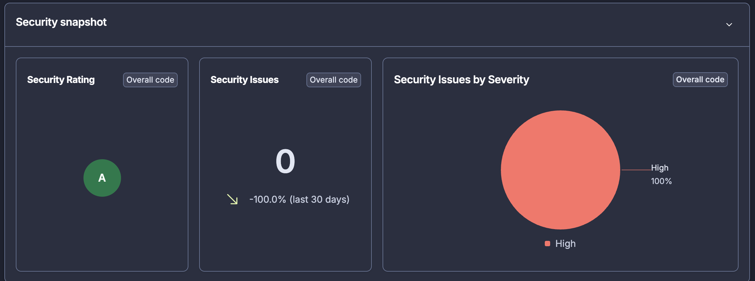

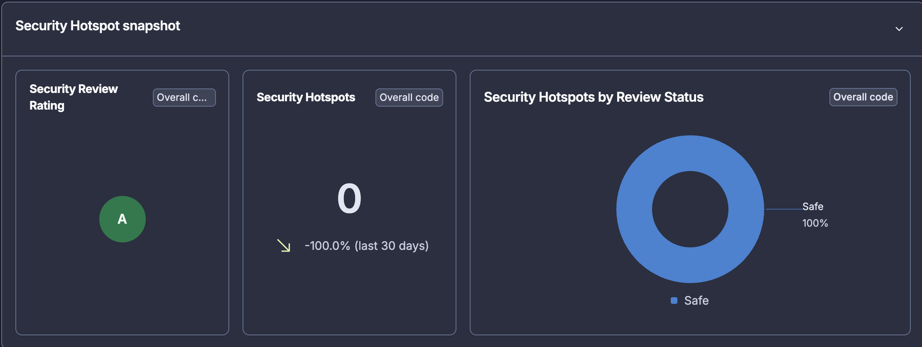

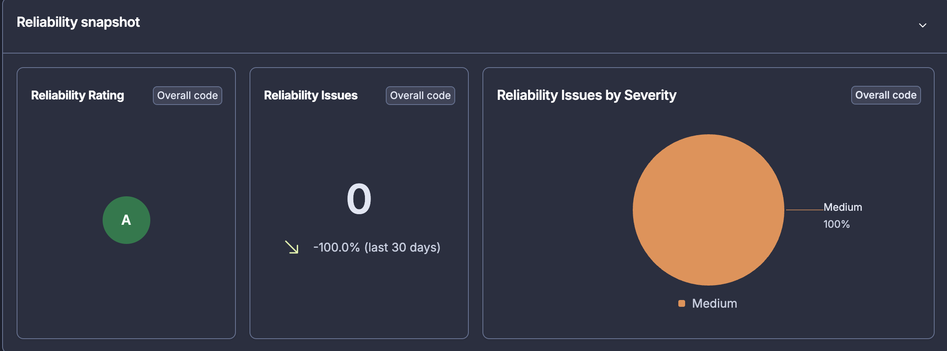

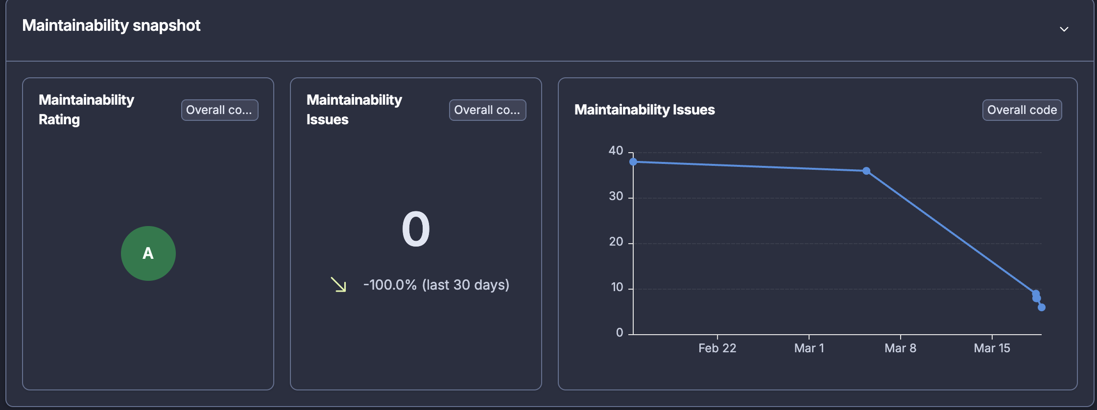

Evidencias — Backend (Go) — SonarQube api-flighthours

